상품제안서
파스텔 텀블러백 | 상품코드: S41384

 |  |  |  |  |  |  | 02-713-8555 | www.synergygift.co.kr
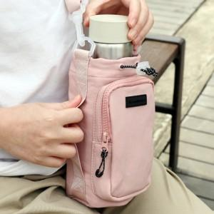

【상세/제작정보】 | <p><span style="font-size: 14pt;">※ 기본수량 미만 발주 진행시 별도 문의 바랍니다.</span></p>

【인쇄/포장옵션】 | 실크, 풀칼라 / OPP(비닐)

【공급단가】 | 수량 | 50~ | 100~ | 300~ | 1,000~ | 3,000~
*VAT별도 | 베이지 | 9,270원 | 9,050원 | 8,680원 | 8,320원 | 8,100원
 | 핑크 | 9,270원 | 9,050원 | 8,680원 | 8,320원 | 8,100원
 | 블루 | 9,270원 | 9,050원 | 8,680원 | 8,320원 | 8,100원
 | 블랙 | 9,270원 | 9,050원 | 8,680원 | 8,320원 | 8,100원

【상품 URL】 | https://www.synergygift.co.kr:443/src/goods_detail.php?gdno=41384

